상품제안서
소프런 일회용앞치마 A, S타입 | 상품코드: S27619

 |  |  |  |  |  |  | 02-713-8555 | www.synergygift.co.kr
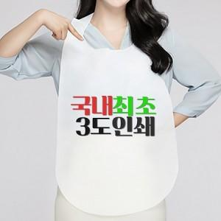

【상세/제작정보】 | <p><span style="font-size: 14pt;">※ 인쇄 최대 사이즈 : 30X35cm(가로X세로)</span></p><p><span style="font-size: 14pt;">※ 1도당 200,000원(VAT별도) 동판비 추가 발생 됩니다.</span></p><p>&nbsp;</p>

【인쇄/포장옵션】 | 그라비아인쇄 / 포장불가능

【공급단가】 | 수량 | 14,000~ | 30,000~ | 50,000~ | 100,000~ | 200,000~
*VAT별도 | A타입 | 170원 | 160원 | 150원 | 140원 | 130원
 | S타입 | 170원 | 160원 | 150원 | 140원 | 130원

【상품 URL】 | https://www.synergygift.co.kr:443/src/goods_detail.php?gdno=27619

